Teh. specifikacije
 | Tehničke specifikacije - Zamjena dotrajale ALU stolarije – MAT
 | Ev. Br. 61.1-23-JN

Red. br. | Opis traženih ALU stijena i radova | PRIKAZ | Izjava o nuđenom proizvodu - upisati "DA" ako se nudi tražene specifikacije odnosno "NE i ponuđene teh. specifikacije ako se nudi drugo"
a | b | c | d
1 | Alu stijena - 1270 X 2490 mm 1. Profili - Feal termo 65, 2. Boja - RAL KARTA - 8008 mat 3. Pozicija 1 i 2 - IZO 4+20+4 LowE + Argon, Ug 1,1 W/m2K, 4. Pozicija 3 - IZO 4 satinato +20+4 LowE + Argon, Ug 1,1 W/m2K, 5. Klupčica vanjska - ALU 150 mm Otvaranje - ručno na ventus pozicija 1 i 2, Pogled iznutra | 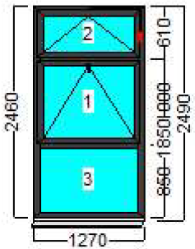
2 | Alu stijena - 1277 X 2490 mm 1. Profili - Feal termo 65, 2. Boja - RAL KARTA - 8008 mat 3. Pozicija 1 i 2 - IZO 4+20+4 LowE + Argon, Ug 1,1 W/m2K, 4. Pozicija 3 - IZO 4 satinato +20+4 LowE + Argon, Ug 1,1 W/m2K, 5. Klupčica vanjska - ALU 150 mm Otvaranje - ručno na ventus pozicija 1 i 2, Pogled iznutra | 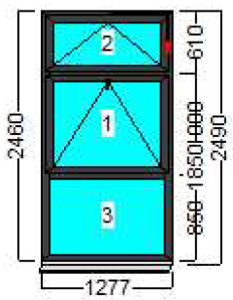
3 | Alu stijena - 1330 X 2635 mm X 3 1. Profili - Feal termo 65, 2. Boja - RAL 8008 mat 3. Pozicija 1 i 2 - IZO 4+20+4 LowE + Argon, Ug 1,1 W/m2K, 4. Pozicija 3 - IZO 4 satinato +20+4 LowE + Argon, Ug 1,1 W/m2K, Otvaranje - ručno na ventus pozicija 1 i 2, obuhvatni štok izvana. Pogled iznutra | 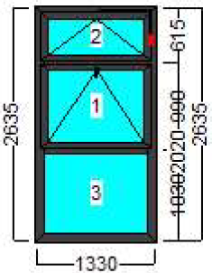
4 | Alu stijena - 1940 X 2635 mm 1. Profili - Feal termo 65, 2. Boja - RAL 8008 mat 3. Pozicija 3, 4, 5 i 6 - IZO 4+20+4 LowE + Argon, Ug 1,1 W/m2K, 4. Pozicija 1 i 2 - IZO 4 satinato +20+4 LowE + Argon, Ug 1,1 W/m2K, Otvaranje - ručno na ventus pozicija 3 , Otvaranje - ručno na ventus i bočno pozicija 6 obuhvatni štok izvana. Pogled iznutra | 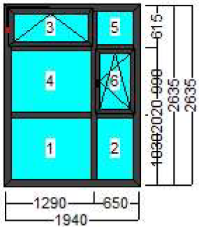
5 | Alu stijena - 1235 X 2635 mm 1. Profili - Feal termo 65, 2. Boja - RAL KARTA - 8008 mat 3. Pozicija 1 i 2 - IZO 4+20+4 LowE + Argon, Ug 1,1 W/m2K, 4. Pozicija 3 - IZO 4 satinato +20+4 LowE + Argon, Ug 1,1 W/m2K, Otvaranje - ručno na ventus pozicija 1 i 2, obuhvatni štok izvana. Pogled iznutra | 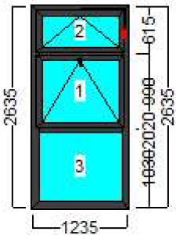
6 | Alu dvokrilna ulazna vrata s fiksnim nadsvjetlom 1860 X 2625 mm 1. Profili - Feal termo 65, 2. Boja - RAL KARTA - 8008 mat 3. IZO 4+20+4 LowE + Argon, Ug 1,1 W/m2K, Trostruka brava, samozatvaranje Pogled iznutra | 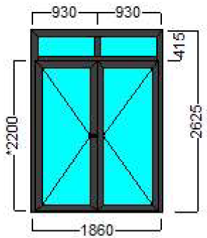
7 | Alu stijena - 1370 X 2635 mm 1. Profili - Feal termo 65, 2. Boja - RAL KARTA - 8008 mat 3. Pozicija 1 i 2 - IZO 4+20+4 LowE + Argon, Ug 1,1 W/m2K, 4. Pozicija 3 - IZO 4 satinato +20+4 LowE + Argon, Ug 1,1 W/m2K, Otvaranje - ručno na ventus pozicija 1 i 2, obuhvatni štok izvana. Pogled iznutra | 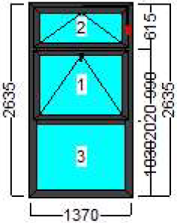
8 | Alu stijena - 1340 X 2635 mm 1. Profili - Feal termo 65, 2. Boja - RAL KARTA - 8008 mat 3. Pozicija 1 i 2 - IZO 4+20+4 LowE + Argon, Ug 1,1 W/m2K, 4. Pozicija 3 - IZO 4 satinato +20+4 LowE + Argon, Ug 1,1 W/m2K, Otvaranje - ručno na ventus pozicija 1 i 2, obuhvatni štok izvana. Pogled iznutra | 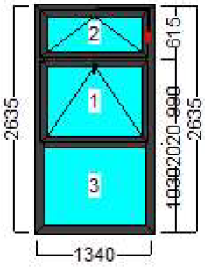
9 | Demontaža postojeće stolarije, odvoz i zbrinjavanje na deponij te ostalog otpada nastalog nakon izvođenja radova. | 10 komada
10 | Obrada špaleta, sitni popravci fasade farbanje te potreban materijal, alat i sl. za izvođenje radova uključeni u cijenu ponude. Prije izrade i montaže poželjan izvid i provjera mjera. Jamstvo na radove i ugrađene ALU stijene minimalno 5 godina.

 |  | Ponuditelj:
 |  | (ime i prezime, potpis ovlaštene osobe ponuditelja)

